Карта общая
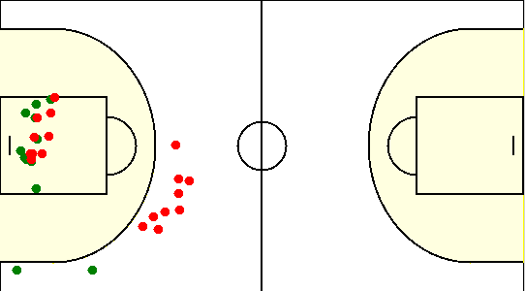
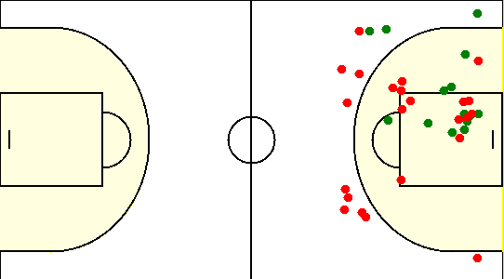
Карта бросков команды SIRIUS (I-II четверть) | Карта бросков команды SIRIUS (III-IV четверть)
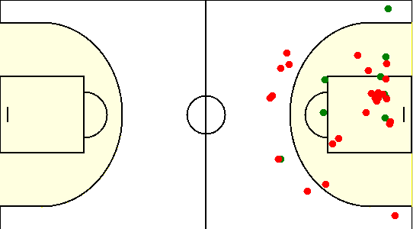
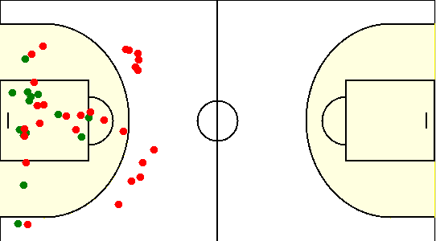

Карта бросков команды Mapogo males (I-II четверть) | Карта бросков команды Mapogo males (III-IV четверть)

Карта индивидуальная
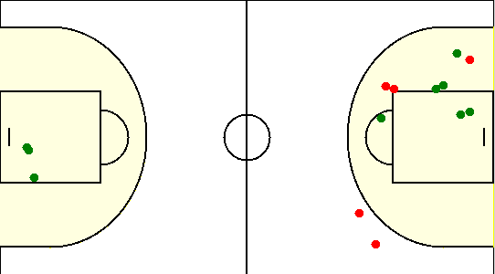
#1. Герасимович Сергей /SIRIUS/
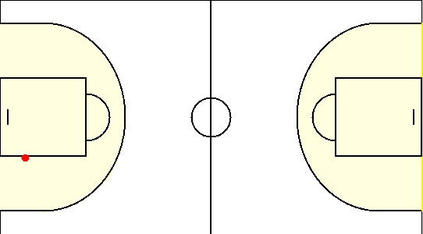

#10. Сикорский Егор /SIRIUS/
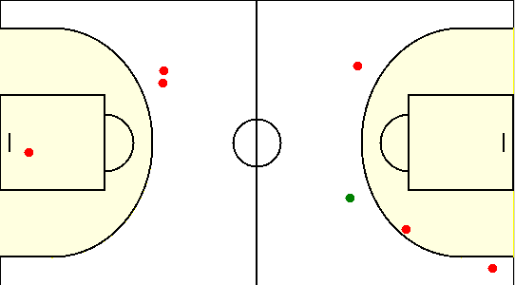

#15. Коваленко Олег /SIRIUS/
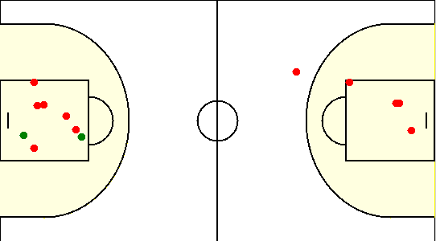

#19. Габрукович Павел /SIRIUS/
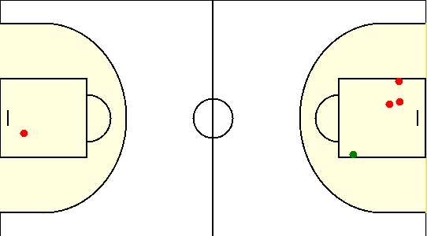

#20. Травкин Сергей /SIRIUS/
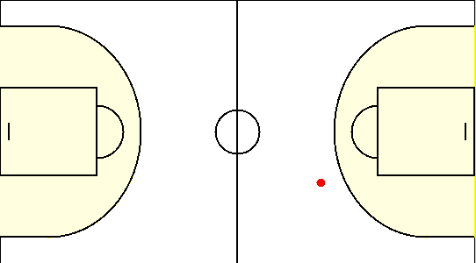

#21. Безрученко Евгений /SIRIUS/
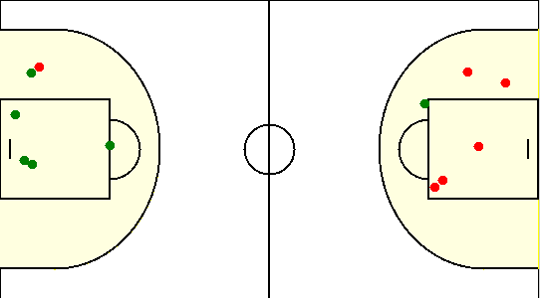

#77. Аксючиц Александр /SIRIUS/
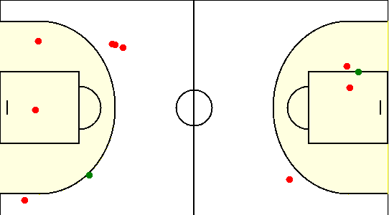

#8. Туровец Роман /SIRIUS/

#13. Лю Исяо /Mapogo males/
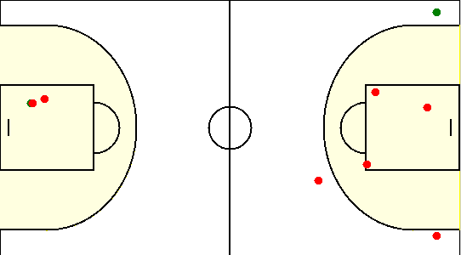

#17. Си Пэнъюй /Mapogo males/
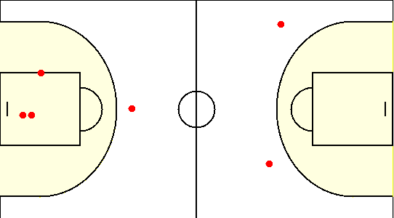

#18. Сюй Сюфэн /Mapogo males/
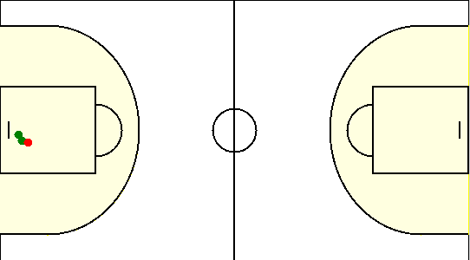

#2. Ляо Ичэнь /Mapogo males/
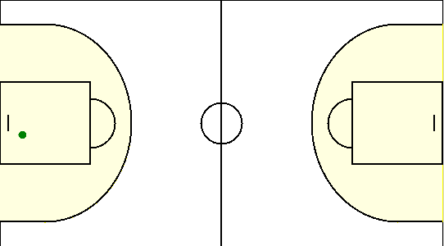

#21. Джош Ботага /Mapogo males/
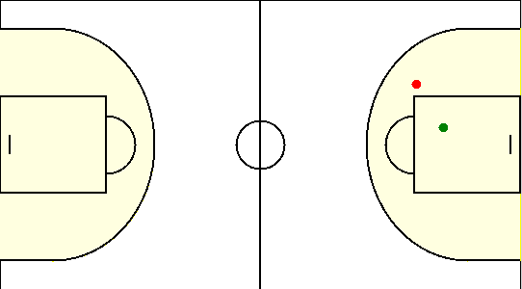

#23. Ю Хаоян /Mapogo males/
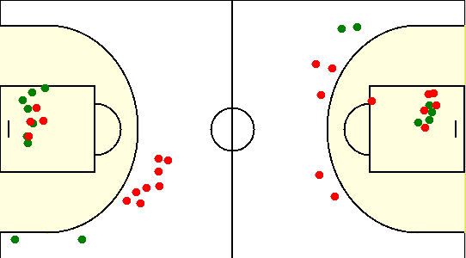

#8. Лян Сюй /Mapogo males/
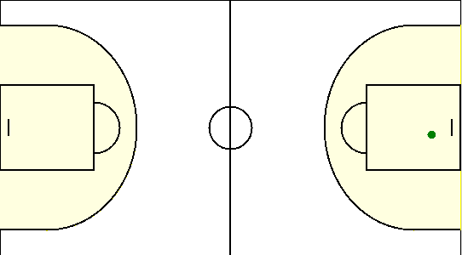

#9. Ван Жуй /Mapogo males/

